Đặt phòng
Test case đặt phòng (Client)

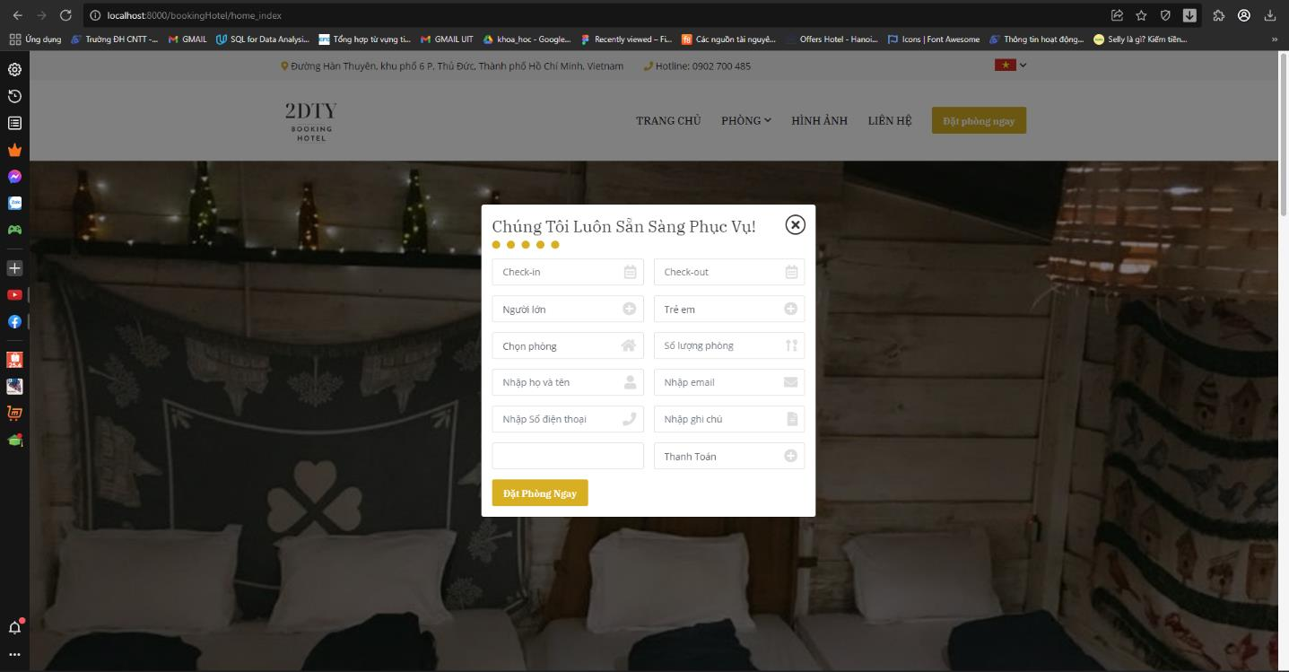

Test case ID | Test Objec tive | Test item | Test type | Test data | Precondition | Step by step | Expected result
Book room_01 | Book room | Ngày check-in | Abnormal | Kiểm tra tính hợp lệ của ngày | Truy cập vào màn hình website đặt phòng khách sạn | 1. Click button "Đặt phòng ngay" 2. Bỏ chọn "Ngày check-in" 3. Chọn (hoặc không chọn) các thông tin còn lại 4. Click button "Đặt Phòng ngay" | Thông báo "Ngày check-in không thể trống"
Book room_02 |  | Ngày check-out | Abnormal | Kiểm tra tính hợp lệ của ngày | 1. Click button "Đặt phòng ngay" 2. Chọn "Ngày checkin" 3. Bỏ chọn "Ngày check-out" 4. Chọn (hoặc không chọn) các thông tin còn lại 5. Click button "Đặt Phòng ngay" | Thông báo "Ngày check-out không thể trống" | Thông báo "Ngày check-out không thể trống"
Book room_03 |  | Người lớn | Abnormal | Kiểm tra số lượng người lớn book phòng | 1. Click button "Đặt phòng ngay" 2. Chọn "Ngày checkin" 3. Chọn "Ngày checkout" 4. Chọn số lượng người lớn <1 5. Chọn (hoặc không chọn) các thông tin còn lại 6. Click button "Đặt Phòng ngay" | Thông báo "Lỗi! Hãy cho chúng tôi biết bạn đi mấy người nhé" | Thông báo "Lỗi! Hãy cho chúng tôi biết bạn đi mấy người nhé
Book room_04 |  | Loại phòng | Abnormal | Kiểm tra tính bắt buộc việc chọn loại phòng | Truy cập vào màn hình website đặt phòng khách sạn | 1. Click button "Đặt phòng ngay" 2. Chọn "Ngày checkin" 3. Chọn "Ngày checkout" 4. Chọn số lượng người lớn ≥1 5, Bỏ trống "Chọn phòng" 6. Chọn (hoặc không chọn) các thông tin còn lại 7. Click button "Đặt Phòng ngay" | Thông báo "Lỗi! Vui lòng chọn loại phòng bạn cần đặt!"
Book room_05 |  | Số lượng phòng | Abnormal | Kiểm tra số lượng phòng khách đặt | Truy cập vào màn hình website đặt phòng khách sạn | 1. Click button "Đặt phòng ngay" 2. Chọn "Ngày checkin" 3. Chọn "Ngày checkout" 4. Chọn số lượng người lớn ≥1 5, Chọn "Chọn phòng" 6, Bỏ trống hoặc chọn "Số lượng phòng" <1 7. Chọn (hoặc không chọn) các thông tin còn lại 8. Click button "Đặt Phòng ngay" | Thông báo "Lỗi! Phòng không thể nhỏ hơn 0"
Book room_06 |  | Họ và tên | Abnormal | Kiểm tra bỏ trống họ và tên | Truy cập vào màn hình website đặt phòng khách sạn | 1. Click button "Đặt phòng ngay" 2. Chọn "Ngày checkin" 3. Chọn "Ngày checkout" 4. Chọn số lượng người lớn ≥1 5, Chọn "Chọn phòng" 6, Chọn "Số lượng phòng" ≥1 7. Bỏ trống "Họ và tên" 8. Chọn (hoặc không chọn) các thông tin còn lại 9. Click button "Đặt Phòng ngay" | Thông báo "Lỗi! Hãy cho chúng tôi biết họ tên của bạn để phục vụ được tốt hơn nhé !"
Book room_07 |  | SĐT | Abnormal | Kiểm tra bỏ trống số điện thoại | Truy cập vào màn hình website đặt phòng khách sạn | 1. Click button "Đặt phòng ngay" 2. Chọn "Ngày checkin" 3. Chọn "Ngày checkout" 4. Chọn số lượng người lớn ≥1 5, Chọn "Chọn phòng" 6, Chọn "Số lượng phòng" ≥1 7. Điền "Họ và tên" 8. Bỏ trống "SĐT" 9. Chọn (hoặc không chọn) các thông tin còn lại 10. Click button "Đặt Phòng ngay" | Thông báo "Lỗi! Hãy để lại số điện thoại, chúng tôi sẽ liên lạc với bạn!"
Book room_08 |  | Thanh toán | Abnormal | Kiểm tra tính bắt buộc phươn g thức thanh toán | Truy cập vào màn hình website đặt phòng khách sạn | 1. Click button "Đặt phòng ngay" 2. Chọn "Ngày checkin" 3. Chọn "Ngày checkout" 4. Chọn số lượng người lớn ≥1 5, Chọn "Chọn phòng" 6, Chọn "Số lượng phòng" ≥1 7. Điền "Họ và tên" 8. Điền "SĐT" 9. Bỏ chọn "Thanh toán" 10. Chọn (hoặc không chọn) các thông tin còn lại 11. Click button "Đặt Phòng ngay" | Thông báo "Lỗi! Hãy chọn phương thức thanh toán !"
Book room_09 |  | Tất cả các trường thông tin | Normal | Kiểm tra tính đúng việc nhập thông tin | Truy cập vào màn hình website đặt phòng khách sạn | 1. Click button "Đặt phòng ngay" 2. Chọn và điền tất cả các thông tin yêu cầu 3. Click button "Đặt Phòng ngay" | Thông báo "Đặt phòng thành công! Chúng tôi sẽ liên hệ sớm với bạn để xác nhận. Thank you! "

STT | Case Study | Description | Tester | Test Date 1 | Status 1 | Bug Detail | Test Date 2 | Status 2 | Bug Detail | Test Date 3 | Status 3 | Bug Detail
1 | Kiểm tra tính hợp lệ của các trường |  | Phương Duy | 2022-05-19 | OK |  | 2022-06-03 | OK |  | 2022-06-12 | OK
2 | Kiểm tra số lượng phòng |  | Phương Duy | 2022-05-19 | BUG | Thực hiện chọn loại phòng = 0 vẫn hiển thị trên giao diện | 2022-06-03 | OK |  | 2022-06-13 | OK

Form liên hệ
Form liên hệ (Client)

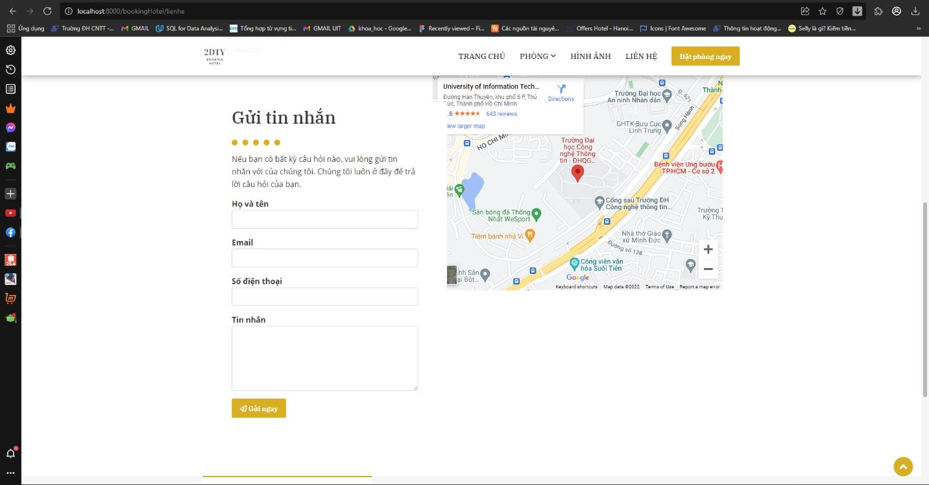

Test case ID | Test Objective | Test item | Test type | Test data | Precondition | Step by step | Expected result
Contact_01 | Contact | Họ và tên | Abnormal | Kiểm tra bỏ trống họ và tên | Truy cập vào màn hình website đặt phòng khách sạn | 1. Click button "Liên hệ" 2. Bỏ trống "Họ và tên" 3. Điền (hoặc không điền) các thông tin còn lại 4. Click button "Gửi ngay" | Thông báo "Lỗi! Vui lòng cho chúng tôi biết họ tên của bạn
Contact_02 |  | Email | Abnormal | Kiểm tra bỏ trống email | Truy cập vào màn hình website đặt phòng khách sạn | 1. Click button "Liên hệ" 2. Điền "Họ và tên" 3. Bỏ trống "Email" 4. Điền (hoặc không điền) các thông tin còn lại 5. Click button "Gửi ngay" | Thông báo "Lỗi! Để lại email chúng tôi sẽ liên hệ lại với bạn"
Contact_03 |  | Email | Abnormal | Kiểm tra tính đúng của email (thiếu @, …) | Truy cập vào màn hình website đặt phòng khách sạn | 1. Click button "Liên hệ" 2. Điền "Họ và tên" 3. Điền sai "Email" 4. Điền (hoặc không điền) các thông tin còn lại 5. Click button "Gửi ngay" | Thông báo "Vui lòng bao gồm '@' trong địa chỉ email
Contact_04 |  | SĐT | Abnormal | Kiểm tra bỏ trống số điện thoại | Truy cập vào màn hình website đặt phòng khách sạn | 1. Click button "Liên hệ" 2. Điền "Họ và tên" 3. Điền "Email" 4. Bỏ trống "Số điện thoại" 5. Điền (hoặc không điền) các thông tin còn lại 6. Click button "Gửi ngay" | Thông báo "Lỗi! Để lại Số điện thoại chúng tôi sẽ liên hệ lại với bạn"
Contact_05 |  | Tin nhắn | Abnormal | Kiểm tra bỏ trống tin nhắn | Truy cập vào màn hình website đặt phòng khách sạn | 1. Click button "Liên hệ" 2. Điền "Họ và tên" 3. Điền "Email" 4. Điền"Số điện thoại" 5. Bỏ trống "Tin nhắn" 6. Điền (hoặc không điền) các thông tin còn lại 7. Click button "Gửi ngay" | Thông báo "Lỗi! Cho chúng tôi biết bạn muốn gì ở chúng tôi hay có bất kì câu hỏi nào?"
Contact_06 |  | Họ và tên, email , số điện thoại , tin nhắn | Normal | Kiểm tra tính đúng của Liên hệ | Truy cập vào màn hình website đặt phòng khách sạn | 1. Click button "Liên hệ" 2. Điền "Họ và tên" 3. Điền "Email" 4. Điền"Số điện thoại" 5. Điền "Tin nhắn" 6. Click button "Gửi ngay" | Thông báo "Cảm ơn bạn đã liên hệ! Bộ phận chúng tôi sẽ xem và xử lý yêu cầu của bạn trong thơi gian sớm nhất"

STT | Case Study | Description | Tester | Test Date 1 | Status 1 | Bug Detail | Test Date 2 | Status 2 | Bug Detail | Test Date 3 | Status 3 | Bug Detail
1 | Kiểm tra tính hợp lệ của các trường |  | Phương Duy | 2022-05-19 | OK |  | 2022-06-03 | OK |  | 2022-06-12 | OK
2 | Gửi yêu cầu | Cảm ơn bạn đã liên hệ | Phương Duy | 2022-05-20 | BUG | Lỗi do server xử lý không kịp | 2022-06-05 | OK |  | 2023-06-13 | OK

Quản lý thuộc tính
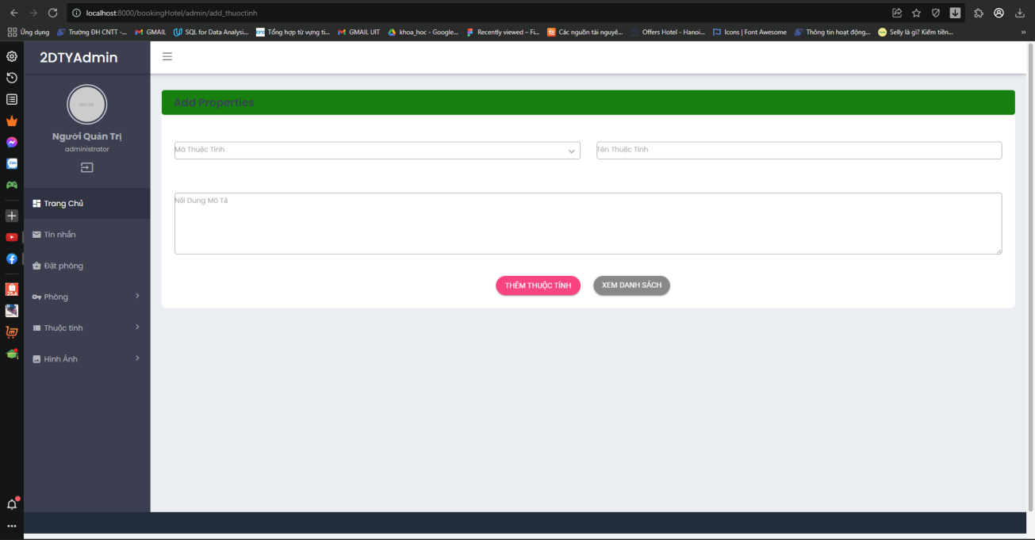
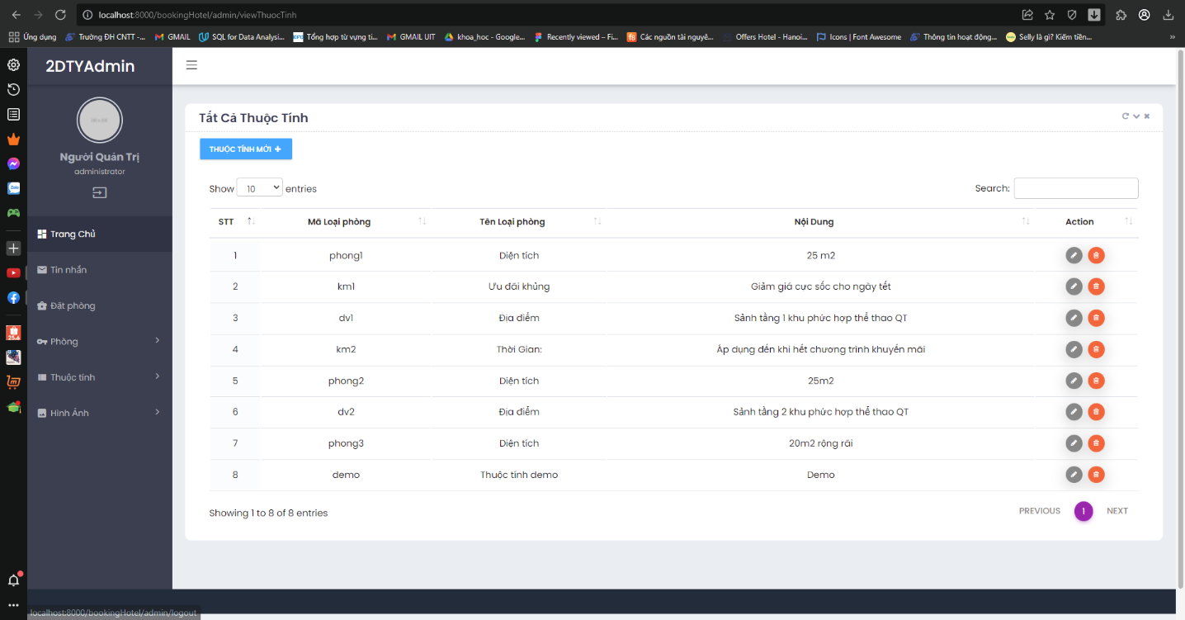
Quản lý thuộc tính (Admin)
Thêm thuộc tinh |  |  |  |  |  | Quản lý thuộc tính

Test case ID | Test Objective | Big function | Medium function | Test item | Test type | Test data | Precondition | Step by step | Expected result
Property Management_01 | Property Management | Thuộc tính | Thuộc tính mới | Mã thuộc tính | Abnormal | Kiểm tra bỏ trống mã thuộc tính | Đăng nhập tài khoản admin và mở trình duyệt quản lý đặt phòng | 1. Click button "Thuộc tính" 2. Click button "Thuộc tính mới" 3. Bỏ trống "Mã thuộc tính" 4. Điền (hoặc không điền) các thông tin còn lại 5. Click button Thêm thuộc tính | Thoát khỏi màn hình admin và báo lỗi (Vì đây là thuộc tính bắt buộc phải điền).
Property Management_02 |  |  |  | Tên thuộc tính | Abnormal | Kiểm tra bỏ trống tên thuộc tính | Đăng nhập tài khoản admin và mở trình duyệt quản lý đặt phòng | 1. Click button "Thuộc tính" 2. Click button "Thuộc tính mới" 3. Điền "Mã thuộc tính" 4. Bỏ trống "Tên thuộc tính" 5. Điền (hoặc không điền) các thông tin còn lại 6. Click button "Thêm thuộc tính " | Thoát khỏi màn hình admin và báo lỗi (Vì đây là thuộc tính bắt buộc phải điền).
Property Management_03 |  |  |  | Nội dung mô tả | Abnormal | Kiểm tra bỏ trống nội dung mô tả thuộc tính | Đăng nhập tài khoản admin và mở trình duyệt quản lý đặt phòng | 1. Click button "Thuộc tính" 2. Click button "Thuộc tính mới" 3. Điền "Mã thuộc tính" 4. Điền "Tên thuộc tính" 5. Bỏ trống "Nội dung mô tả" 6. Click button" Thêm thuộc tính " | Thoát khỏi màn hình admin và báo lỗi (Vì đây là thuộc tính bắt buộc phải điền).
Property Management_04 |  |  |  | Mã thuộc tính, Tên thuộc tính, Nội dung mô tả | Normal | Kiểm tra tính đúng đắn việc thêm thuộc tính | Đăng nhập tài khoản admin và mở trình duyệt quản lý đặt phòng | 1. Click button "Thuộc tính" 2. Click button "Thuộc tính mới" 3. Điền "Mã thuộc tính" 4. Điền "Tên thuộc tính" 5. Điền "Nội dung mô tả" 6. Click button "Thuộc tính mới" | Thông báo "Thành công! Thuộc tính của bạn đã được thêm vào hệ thống"
Property Management_05 |  |  |  | Danh sách các thuộc tính | Normal | Kiểm tra hiển thị danh sách thuộc tính | Đăng nhập tài khoản admin và mở trình duyệt quản lý đặt phòng | 1. Click button "Thuộc tính" 2. Click button "Thuộc tính mới" 3. Click button "Xem danh sách thuộc tính | Hiển thị danh sách thuộc tính hiện có

STT | Case Study | Description | Tester | Test Date 1 | Status 1 | Bug Detail | Test Date 2 | Status 2 | Bug Detail | Test Date 3 | Status 3 | Bug Detail
1 | Kiểm tra tính hợp lệ của các trường |  | Phương Duy | 2022-05-19 | OK |  | 2022-06-03 | OK |  | 2022-06-12 | OK
2 | Cập nhật thuộc tính | Đã cập nhật thành công | Phương Duy | 2022-05-19 | OK |  | 2022-06-03 | OK |  | 2022-06-13 | OK
3 | Xoá thuộc tính | Cảm ơn bạn đã liên hệ | Phương Duy | 2022-05-20 | BUG | Câu truy vấn thực hiện xoá thuộc tính bị sai | 2022-06-05 | OK |  | 2023-06-13 | OK

Quản lý phòng
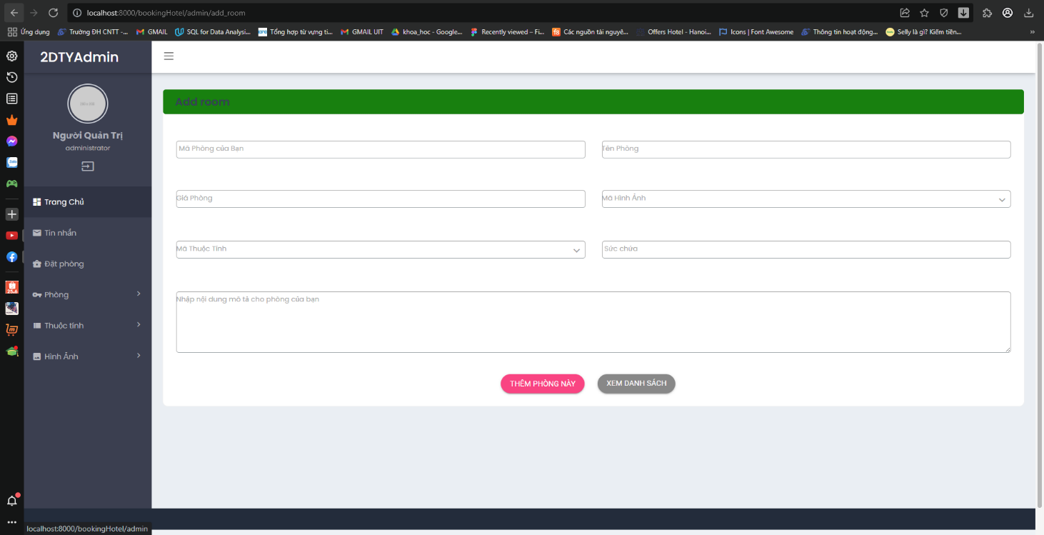
Quản lý phòng (Admin)
Tạo phòng |  |  |  |  |  |  | Quản lý phòng

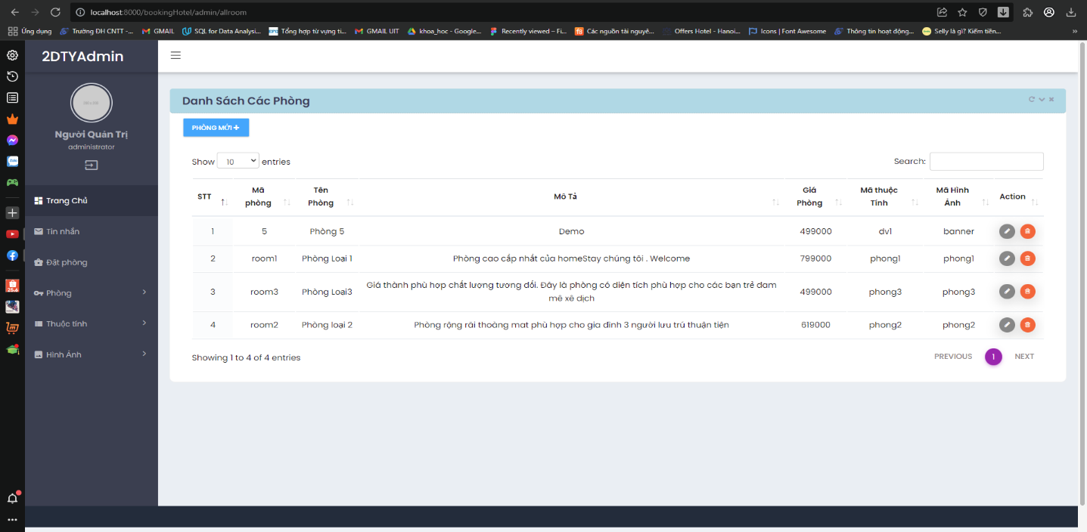

Test case ID | Test Objective | Big function | Medium function | Test item | Test type | Test data | Precondition | Step by step | Expected result
Room Management_01 | Room Management | Phòng | Thêm phòng mới | Mã phòng | Abnormal | Kiểm tra bỏ trống mã phòng | Đăng nhập tài khoản admin và mở trình duyệt quản lý đặt phòng | 1. Click button "Phòng" 2. Click button "Thêm phòng mới" 3. Bỏ trống "Mã phòng" 4. Điền (hoặc không điền) các thông tin còn lại 5. Click button "Thêm phòng này" | Thoát khỏi màn hình admin và báo lỗi (Vì đây là thuộc tính bắt buộc phải điền).
Room Management_02 |  |  |  | Tên phòng | Abnormal | Kiểm tra bỏ trống tên phòng | Đăng nhập tài khoản admin và mở trình duyệt quản lý đặt phòng | 1. Click button "Phòng" 2. Click button "Thêm phòng mới" 3. Điền "Mã phòng" 4. Bỏ trống Tên phòng" 5. Điền (hoặc không điền) các hông tin còn lại 6. Click button "Thêm phòng này" | Thoát khỏi màn hình admin và báo lỗi (Vì đây là thuộc tính bắt buộc phải điền).
Room Management_03 |  |  |  | Giá phòng | Abnormal | Kiểm tra bỏ trống giá phòng | Đăng nhập tài khoản admin và mở trình duyệt quản lý đặt phòng | 1. Click button "Phòng" 2. Click button "Thêm phòng mới" 3. Điền "Mã phòng" 4. Điền "Tên phòng" 5. Bỏ trống "Giá phòng" 6. Điền (hoặc không điền) các thông tin còn lại 7. Click button "Thêm phòng này" | Thoát khỏi màn hình admin và báo lỗi (Vì đây là thuộc tính bắt buộc phải điền).
Room Management_04 |  |  |  | Mã hình ảnh | Abnormal | Kiểm tra bỏ trống mã hình ảnh | Đăng nhập tài khoản admin và mở trình duyệt quản lý đặt phòng | 1. Click button "Phòng" 2. Click button "Thêm phòng mới" 3. Điền "Mã phòng" 4. Điền "Tên phòng" 5. Điền "Giá phòng" 6. Bỏ trống "Mã hình ảnh" 7. Điền (hoặc không điền) các thông tin còn lại 8. Click button "Thêm phòng này" | Thoát khỏi màn hình admin và báo lỗi (Vì đây là thuộc tính bắt buộc phải điền).
Room Management_05 |  |  |  | Mã thuộc tính | Abnormal | Kiểm tra bỏ trống mã thuộc tính | Đăng nhập tài khoản admin và mở trình duyệt quản lý đặt phòng | 1. Click button "Phòng" 2. Click button "Thêm phòng mới" 3. Điền "Mã phòng" 4. Điền "Tên phòng" 5. Điền "Giá phòng" 6. Điền "Mã hình ảnh" 7. Bỏ trống "Mã thuộc tính" 8. Điền (hoặc không điền) các thông tin còn lại 9. Click button "Thêm phòng này" | Thoát khỏi màn hình admin và báo lỗi (Vì đây là thuộc tính bắt buộc phải điền).
Room Management_06 |  |  |  | Nội dung mô tả | Abnormal | Kiểm tra bỏ trống nội dung mô tả phòng | Đăng nhập tài khoản admin và mở trình duyệt quản lý đặt phòng | 1. Click button "Phòng" 2. Click button "Thêm phòng mới" 3. Điền "Mã phòng" 4. Điền "Tên phòng" 5. Điền "Giá phòng" 6. Điền "Mã hình ảnh" 7. Điền "Mã thuộc tính" 8. Bỏ trống "Nội dung mô tả" 9. Điền (hoặc không điền) các thông tin còn lại 10. Click button "Thêm phòng này" | Thoát khỏi màn hình admin và báo lỗi (Vì đây là thuộc tính bắt buộc phải điền).
Room Management_07 |  |  |  | Mã phòng, Tên phòng, Giá phòng, Mã hình ảnh, Mã thuộc tính, Nội dung mô tả | Normal | Kiểm tra tính đúng đắn việc thêm phòng | Đăng nhập tài khoản admin và mở trình duyệt quản lý đặt phòng | 1. Click button "Phòng" 2. Click button "Thêm phòng mới" 3. Điền "Mã phòng" 4. Điền "Tên phòng" 5. Điền "Giá phòng" 6. Điền "Mã hình ảnh" 7. Điền "Mã thuộc tính" 8. Điền "Nội dung mô tả" 9. Click button "Thêm phòng này | Thông báo "Thành công! Phòng của bạn đã được thêm vào hệ thống"
Room Management_08 |  |  |  | Danh sách các phòng | Normal | Kiểm tra hiển thị danh sách phòng | Đăng nhập tài khoản admin và mở trình duyệt quản lý đặt phòng | 1. Click button "Phòng" 2. Click button "Thêm phòng mới" 3. Click button "Xem danh sách phòng" | Hiển thị danh sách phòng hiện có

STT | Case Study | Description | Tester | Test Date 1 | Status 1 | Bug Detail | Test Date 2 | Status 2 | Bug Detail | Test Date 3 | Status 3 | Bug Detail
1 | Kiểm tra tính hợp lệ của các trường |  | Phương Duy | 2022-05-19 | OK |  | 2022-06-03 | OK |  | 2022-06-12 | OK
2 | Tạo phòng | Thêm phòng thành công | Phương Duy | 2022-05-20 | OK |  | 2022-06-05 | OK |  | 2023-06-13 | OK
3 | Chỉnh sửa phòng |  | Phương Duy | 2022-05-20 | BUG | Thiếu function để thực hiện truy vấn | 2022-06-06 | OK |  | 2023-06-14 | OK

Đăng nhập
Đăng nhập (Admin)

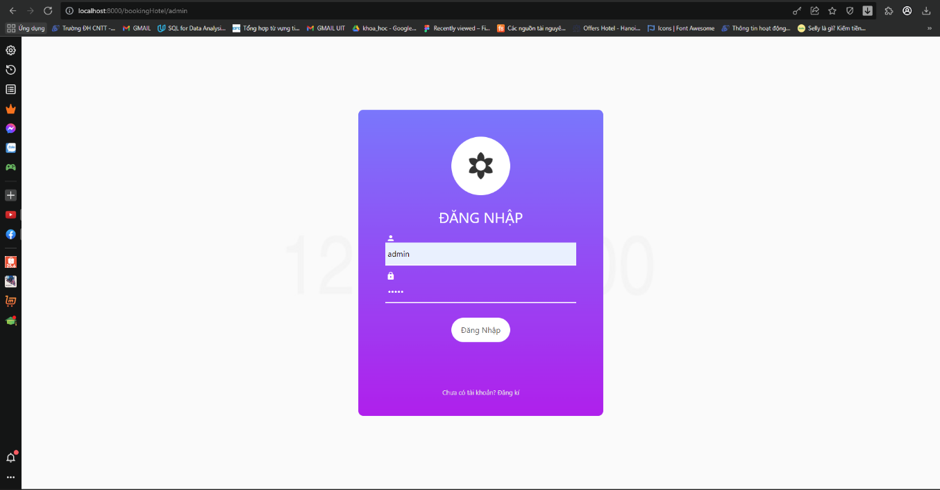

Test case ID | Test Objec tive | Test item | Test type | Test data | Precondition | Step by step | Expected result
Log_in 01 | LOGIN | Username | Abnormal | Kiểm tra bỏ trống username | Truy cập vào hệ thống và mở màn hình đăng nhập | 1. Bỏ trống username 2. Nhập password 3. Click button "Đăng nhập" | Thông báo "Vui lòng nhập username"
Log_in 02 |  | Username | Abnormal | Kiểm tra username không đúng yêu cầu (chứa icon,…) | Truy cập vào hệ thống và mở màn hình đăng nhập | 1. Nhập sai username 2. Nhập password 3. Click button "Đăng nhập" | Thông báo "Vui lòng nhập lại username"
Log_in 03 |  | Password | Abnormal | Kiểm tra bỏ trống password | Truy cập vào hệ thống và mở màn hình đăng nhập | 1. Nhập username 2. Bỏ trống password 3. Click button "Đăng nhập" | Thông báo "Vui lòng nhập password"
Log_in 04 |  | Password | Abnormal | Kiểm tra password không đúng yêu cầu (chứa icon,…) | Truy cập vào hệ thống và mở màn hình đăng nhập | 1. Nhập username 2. Nhập sai passwoed 3. Click button "Đăng nhập" | Thông báo "Vui lòng nhập lại password"
Log_in 05 |  | Username và Password | Normal | Kiểm tra tính đúng của username và password | Truy cập vào hệ thống và mở màn hình đăng nhập | 1. Nhập username 2. Nhập password 3. Click button "Đăng nhập" | Mở giao diện trang quản lý của admin

STT | Case Study | Description | Tester | Test Date 1 | Status 1 | Bug Detail | Test Date 2 | Status 2 | Bug Detail | Test Date 3 | Status 3 | Bug Detail
1 | Đăng nhập bằng username và password | Đăng nhập với username và password đã có trong Database | Phương Duy | 2022-05-19 | OK |  | 2022-06-23 | OK |  | 2022-06-25 | OK
2 | Đăng ký | Đăng ký nếu chưa có tài khoản | Phương Duy | 2022-05-19 | OK |  | 2022-06-23 | OK |  | 2022-06-25 | OK

